חשוב

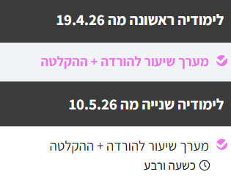
רועי עידן- היחיד שהעביר את כל התגבורים הרשמיים בסטטיסטיקה לתקשורת מטעם אגודת הסטודנטים בכל 4 השנים האחרונות 🔗רועי עידן- 16 שנים של תגבורים רשמיים בקורסי הסטטיסטיקה מטעם אגודת הסטודנטים כולל תגבורים בקורסי הסטטיסטיקה בשנת 2026 בביה"ס למנע"ס, ביה"ס לחשבונאות וביה"ס לכלכלה🏆 היום בלימודיה מס' 3 אנחנו נלמד על בדיקת השערות כאשר סטיית התקן של האוכלוסיה נתונה (לוח Z). בכיתה לעיתים החומר נראה עמוס ומלחיץ- כי מלמדים הרבה דברים שהם לצורך הבנה, ידע והשכלה כלליים.
אם לומדים רק את מה שחשוב למבחן עצמו נשארים עם מעט חומר בכל נושא ונושא.
בפועל השאלות במבחנים הן די קצרות ופשוטות. כל שאלה 4 נקודות בלבד- 25 שאלות. במועד א שנה שעברה הציונים היו טובים ממש.
להצטרפות לקבוצת הווטסאפ להכנה וליווי למבחן בסטטיסטיקה למנהלים:
‏ https://chat.whatsapp.com/HkRmeAwJ3wsIRR2fNTsMrJ?mode=gi_t
בלימודיה 1 (עדיין ניתן לראות ההקלטה) פתרנו 7 שאלות ממועד א 2025 של תקשורת (המבחן האחרון), למדנו הכל מ 0 ויישרנו קו עם הכיתה. 100% חינם: קישור להקלטה + מערך השיעור: https://roy-idan.co.il/t65z בלימודיה 2 (עדיין ניתן לראות ההקלטה) דיברנו על ממוצע משוקלל, צורות התפלגות, פלט של DATA ANALYSIS ועוד.
100% חינם: 5 סרטונים שיסדרו לכם את הראש וירגיעו אתכם- זה כל כך קל ופשוט: סרטון מתנה 1 מ 5 - סוגי משתנים: https://roy-idan.co.il/naxh סרטון מתנה 2 מ 5 - סולמות מדידה: https://roy-idan.co.il/56pu סרטון מתנה 3 מ 5 - תרגול סולמות מדידה: https://roy-idan.co.il/vniq סרטון מתנה 4 מתוך 5 - הוספת עמודה באקסל + הוספת גרף באקסל: https://roy-idan.co.il/ewgg סרטון מתנה 5 מתוך 5 - שכיח, חציון, ממוצע ועמודות עזר באקסל: https://roy-idan.co.il/3v6l הקורס המלא להכנה מושלמת מ 0 ל 100 למבחן הקרוב בסטטיסטיקה למנהלים של תקשורת: https://roy-idan.co.il/7qwu אפשר לתאם שיעור פרטי בראשל"צ או בזום- אבל למי שקנה את הקורס המלא לא יהיה צורך בשיעור כי הקורס מכיל הכל ב 100%.

הסבר
בדיקת השערות כאשר התוחלת נתונה ביחד עם סטיית התקן

אם החוקר טוען לעליה (גידול) | אם החוקר טוען לשינוי (הבדל): | אם החוקר טוען לירידה (קיטון):

תוחלת המתנה לרופא היא 24 דקות וסטיית התקן 12 דקות. המזכירה טוענת שלאחרונה התורים התארכו. הטענה נבדקה על מדגם של 100 חולים, כאשר משך ההמתנה הממוצע הוא 25 דקות. מה ניתן לטעון ביחס למסקנה? א. ברמת מובהקות 0.05 החוקר ידחה את השערת האפס ב. א. ברמת מובהקות 0.05 החוקר יקבל את השערת האפס ג. לא ניתן לדעת ד. כל התשובות האחרות שגויות
תוחלת המתנה לרופא היא 24 דקות וסטיית התקן 12 דקות. המזכירה טוענת שלאחרונה משך התורים השתנה. הטענה נבדקה על מדגם של 100 חולים, כאשר משך ההמתנה הממוצע הוא 27 דקות. מה ניתן לטעון ביחס למסקנה? א. ברמת מובהקות 0.05 החוקר ידחה את השערת האפס ב. א. ברמת מובהקות 0.05 החוקר יקבל את השערת האפס ג. לא ניתן לדעת ד. כל התשובות האחרות שגויות
תוחלת המתנה לרופא היא 24 דקות וסטיית התקן 12 דקות. המזכירה המציאה שיטה לקיצור משך ההמתנה בתור. השיטה נבדקה על מדגם של 100 חולים, כאשר משך ההמתנה הממוצע הוא 21 דקות. מה ניתן לטעון ביחס למסקנה? א. ברמת מובהקות 0.05 החוקר ידחה את השערת האפס ב. א. ברמת מובהקות 0.05 החוקר יקבל את השערת האפס ג. לא ניתן לדעת ד. כל התשובות האחרות שגויות

פתרון בשיטת 4 השלבים: | פתרון בשיטת 4 השלבים: | פתרון בשיטת 4 השלבים:

1 | 1 | 1
השערת האפס | השערת האפס | השערת האפס

השערת החוקר | השערת החוקר | השערת החוקר

2 | 2 | 2
נחשב את טעות התקן | נחשב את טעות התקן | נחשב את טעות התקן

3 | 3 | 3
לפי השערת החוקר נבחר ימינה, אמצע או שמאלה ונקבל PV | לפי השערת החוקר נבחר ימינה, אמצע או שמאלה ונקבל PV | לפי השערת החוקר נבחר ימינה, אמצע או שמאלה ונקבל PV

4 | 4 | 4
אם PV שמצאנו קטנה מהמובהקות שנתונה: דוחים את השערת האפס, מקבלים את השערת החוקר כנכונה | אם PV שמצאנו קטנה מהמובהקות שנתונה: דוחים את השערת האפס, מקבלים את השערת החוקר כנכונה | אם PV שמצאנו קטנה מהמובהקות שנתונה: דוחים את השערת האפס, מקבלים את השערת החוקר כנכונה
אם PV שמצאנו גדולה מהמובהקות שנתונה: מקבלים את השערת האפס כנכונה, דוחים את השערת החוקר | אם PV שמצאנו גדולה מהמובהקות שנתונה: מקבלים את השערת האפס כנכונה, דוחים את השערת החוקר | אם PV שמצאנו גדולה מהמובהקות שנתונה: מקבלים את השערת האפס כנכונה, דוחים את השערת החוקר

ירידה
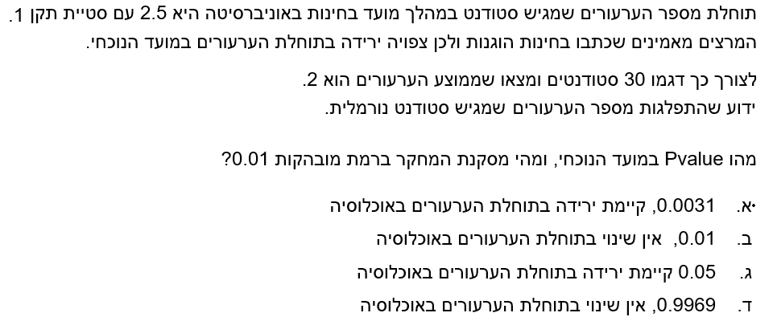
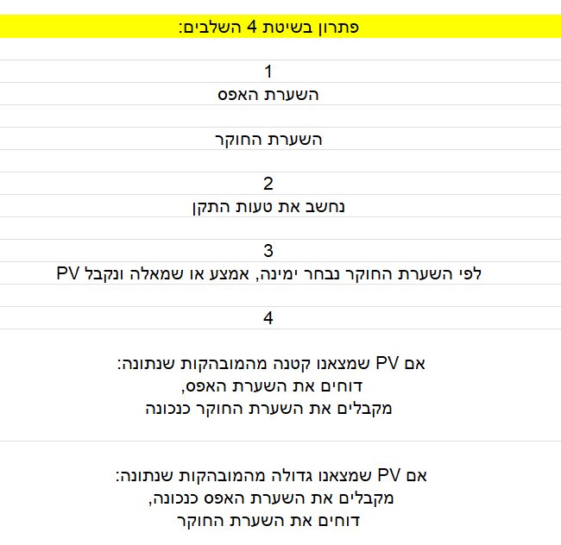
שאלה ממבחן

שינוי
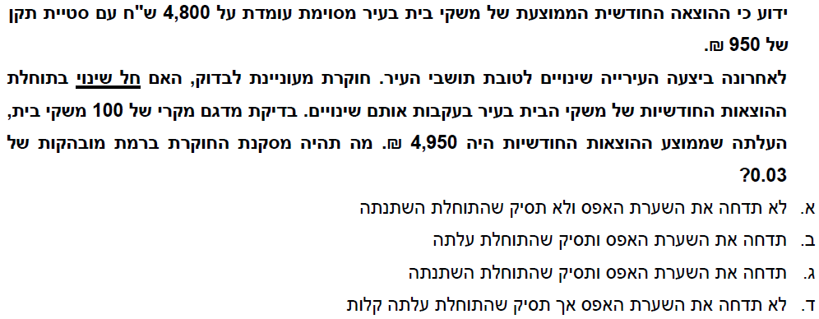

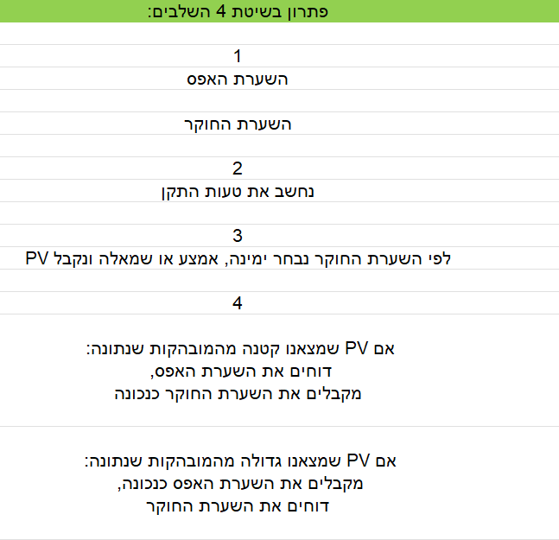

עליה
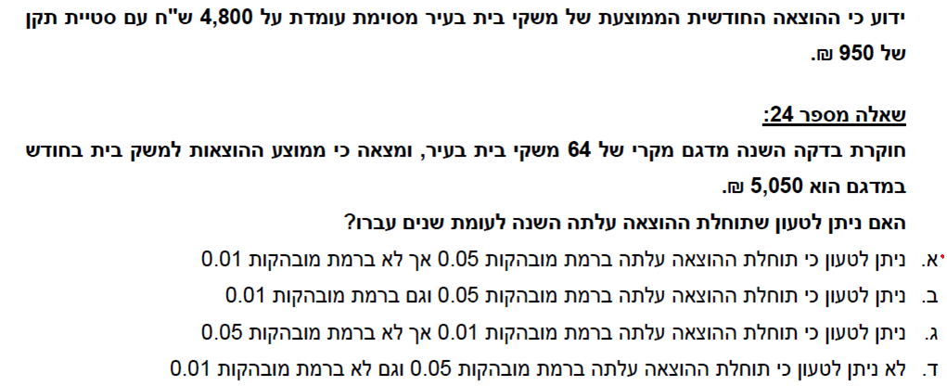

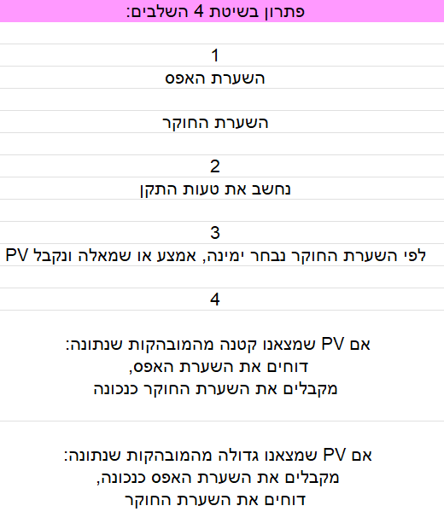

תרגול עצמי

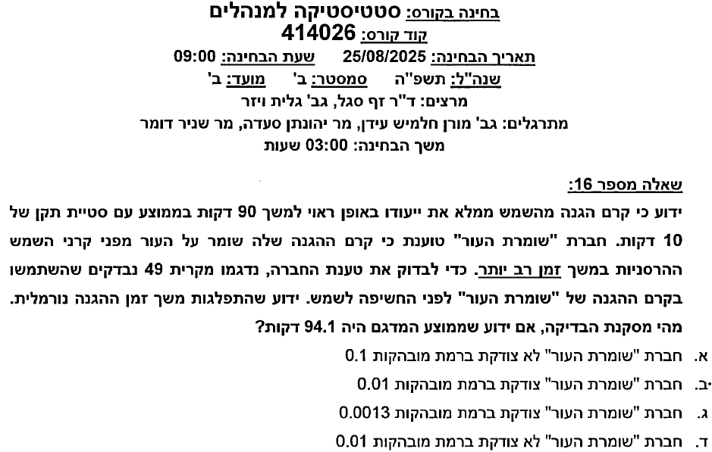

פתרו
תשובה ב נכונה

